Tabela 1
Tabela 1: Podaci o osiguranju za period od 1. januara do 30. septembra 2023. godine
Table 1: Insurance data for the period 1 January - 30 September 2023

Šifra Code | Vrste osiguranja/ Class of Insurance | Osiguranja/ Policies |  | Štete/ Claims
 |  | Broj osiguranja/ Number of Insurance | Bruto fakturisana premija/ Gross written premium GWP (€) | Broj šteta/ Number of Claims | Riješene štete/ Settled Claims
 |  |  |  |  | Broj/ Number | Iznos/ Amount (€)
01 | Osiguranje od nezgode/ Accident insurance | 48,616 | 9,786,271 | 7,726 | 7,017 | 4,516,584
02 | Zdravstveno osiguranje/ Health insurance | 14,448 | 4,665,543 | 25,207 | 23,431 | 1,793,952
03 | Osiguranje motornih vozila/ Motor vehicle Insurance | 19,156 | 6,899,998 | 2,746 | 2,471 | 3,478,391
04 | Osiguranje šinskih vozila/ Railway rolling stock insurance | 2 | 184,150 | 0 | 0 | 0
05 | Osiguranje vazduhoplova/ Aircraft insurance | 16 | 753,412 | 2 | 0 | 0
06 | Osiguranje plovnih objekata/ Vessel insurance | 54 | 542,440 | 2 | 0 | 0
07 | Osiguranje robe u prevozu/ Goods in transit insurance | 77 | 504,328 | 146 | 131 | 18,732
08 | Osiguranje imovine od požara i drugih opasnosti/ Insurance against fire and other threats to property | 38,160 | 3,214,855 | 348 | 267 | 640,541
09 | Ostala osiguranja imovine/ Other damage to property | 27,609 | 9,301,338 | 1,583 | 1,334 | 2,254,736
10 | Osiguranje od odgovornosti za upotrebu motornih vozila/ Motor vehicles liability insurance | 282,767 | 33,302,778 | 12,730 | 10,415 | 13,430,589
11 | Osiguranje od odgovornosti za upotrebu vazduhoplova/ Aircraft liability insurance | 39 | 916,385 | 74 | 74 | 9,045
12 | Osiguranje od odgovornosti za upotrebu plovihih objekata/ Vessel liability insurance | 3,420 | 405,220 | 19 | 15 | 7,694
13 | Osiguranje od opšte odgovornosti za štetu/ General liability insurance | 3,352 | 1,963,489 | 240 | 134 | 140,293
14 | Osiguranje kredita/ Credit insurance | 10,880 | 1,135,060 | 41 | 30 | 127,276
15 | Osiguranje jemstva/ Suretyship insurance | 317 | 42,795 | 37 | 32 | 26,315
16 | Osiguranje finansijskih gubitaka/ Financial loss insurance | 3,991 | 320,164 | 329 | 319 | 39,781
17 | Osiguranje troškova pravne zaštite/ Legal expense insurance | 1,765 | 4,192 | 1 | 0 | 0
18 | Putno osiguranje/ Travel insurance | 88,459 | 1,129,004 | 4,409 | 3,747 | 454,351
19 | Druge vrste neživotnih osiguranja/ Other classes of non-life insurance | 25,801 | 76,007 | 7 | 6 | 335
20 | Osiguranje života/ Life insurance | 73,506 | 14,547,800 | 1,867 | 1,661 | 7,348,132
21 | Rentno osiguranje/ Annuity insurance | 141 | 15,783 | 38 | 29 | 37,027
22 | Dopunsko osiguranje lica uz osiguranje života/ Supplementary insurance in addition to life insurance | 46,798 | 1,257,918 | 662 | 484 | 387,537
23 | Druge vrste životnih osiguranje/ Other classes of life insurance | 97 | 16,038 | 1 | 1 | 0
 | UKUPNO (neživotna osiguranja, vrste 01 - 19) TOTAL (non-life insurance, lines 01 -19) | 568,929 | 75,147,428 | 55,647 | 49,423 | 26,938,614
 | UKUPNO (životna osiguranja, vrste 20 - 23) TOTAL (life insurance 20 - 23) | 120,542 | 15,837,538 | 2,568 | 2,175 | 7,772,696
 | UKUPNO / TOTAL | 689,471 | 90,984,967 | 58,215 | 51,598 | 34,711,309
Izvor/Source: ANO/ISA

Grafik 1: Učešće vrsta osiguranja u ukupnoj BFP
Chart 1: Share of classes of insurance in total GWP

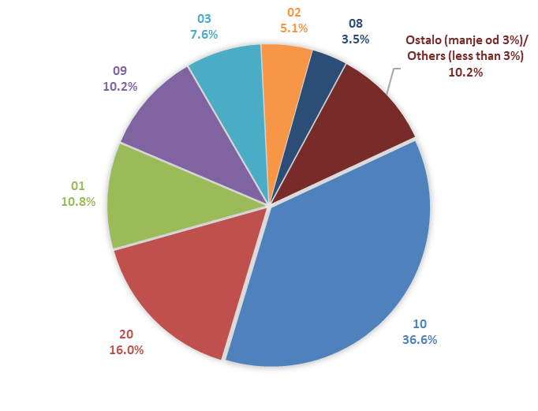

Izvor/Source: ANO/ISA

Sadržaj/Contents

